상품제안서
카운테스마라 센치40 전사타올 | 상품코드: F07194

 |  |  |  |  |  |  | 02-412-0044 | www.easy1.co.kr
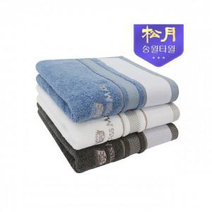

【상세/제작정보】

【인쇄/포장옵션】 | 실크, 자수 / 종이박스

【공급단가】 | 수량 | 100~ | 300~ | 500~ | 1,000~ | 2,000~
*VAT별도 | 단가 | 3,530원 | 3,210원 | 3,090원 | 2,960원 | 2,890원

【상품 URL】 | https://dev.easy1.co.kr:443/src/goods_detail.php?gdno=7194

